Estinzione, Malus
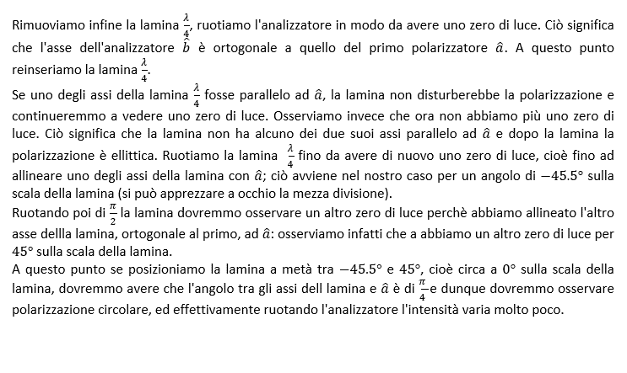
GRUPPO D7
COSTA, DI PAOLA, DUI
ESPERIMENTO 11
COEFFICIENTE DI ESTINZIONE, LEGGE DI MALUS

COEFFICIENTE DI ESTINZIONE

* Per contenere i tre liquidi in esame abbiamo utilizzato un becher. Abbiamo provato a misurarne direttamente lo spessore del becher con il calibro digitale senza successo: i becher sono solitamente costruiti con le pareti di spessore uniforme e con un bordo leggermente più spesso e solo il bordo è effettivamente raggiungibile con il calibro. Il bordo del becher ha spessore di circa 1.69 mm.
Abbiamo pertanto consultato lo standard DIN EN ISO 3819, che regola le specifiche dei becher, e scelto come valore per lo spessore del fondo del becher la media tra massimo e il minimo dei valori tabulati vicini a 1.69, cioè (1.2 + 1.7) /2.
** Come errore abbiamo usato la semidispersione massima tra i valori di cui sopra, cioè (1.7 - 1.2) / 2
* Per contenere i tre liquidi in esame abbiamo utilizzato un becher. Abbiamo provato a misurarne direttamente lo spessore con il calibro digitale senza successo: i becher sono solitamente costruiti con le pareti di spessore uniforme e con un bordo leggermente più spesso e solo il bordo è effettivamente raggiungibile con il calibro. Il bordo del becher ha spessore di circa 1.69 (mm).
Abbiamo pertanto consultato lo standard DIN EN ISO 3819, che regola le specifiche dei becher, e scelto come valore per lo spessore del fondo del becher la media tra massimo e il minimo dei valori tabulati vicini a 1.69, cioè (1.2 + 1.7) / 2.
** Come errore abbiamo usato la semidispersione massima tra i valori di cui sopra, cioè (1.7 - 1.2) / 2
* Per contenere i tre liquidi in esame abbiamo utilizzato un becher. Abbiamo provato a misurarne direttamente lo spessore con il calibro digitale senza successo: i becher sono solitamente costruiti con le pareti di spessore uniforme e con un bordo leggermente più spesso e solo il bordo è effettivamente raggiungibile con il calibro. Il bordo del becher ha spessore di circa 1.69 (mm).
Abbiamo pertanto consultato lo standard DIN EN ISO 3819, che regola le specifiche dei becher, e scelto come valore per lo spessore del fondo del becher la media tra massimo e il minimo dei valori tabulati vicini a 1.69, cioè (1.2 + 1.7) / 2.
** Come errore abbiamo usato la semidispersione massima tra i valori di cui sopra, cioè (1.7 - 1.2) / 2

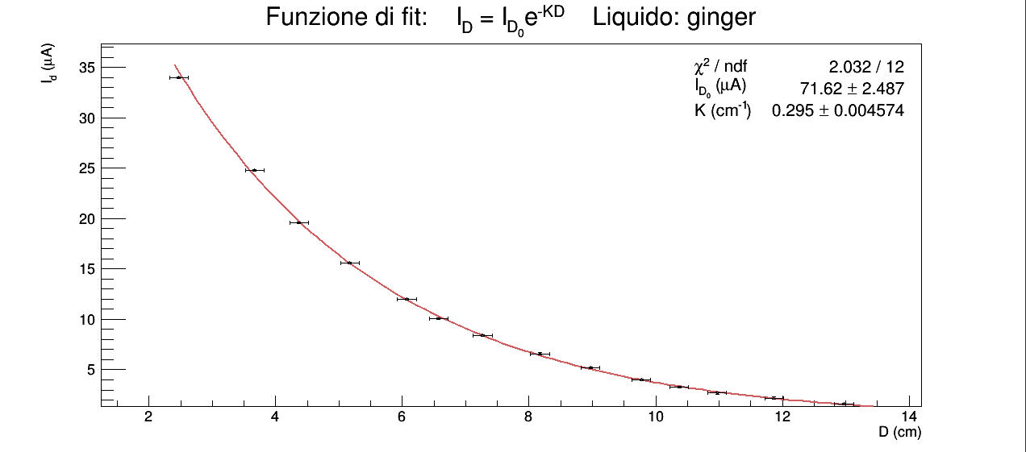
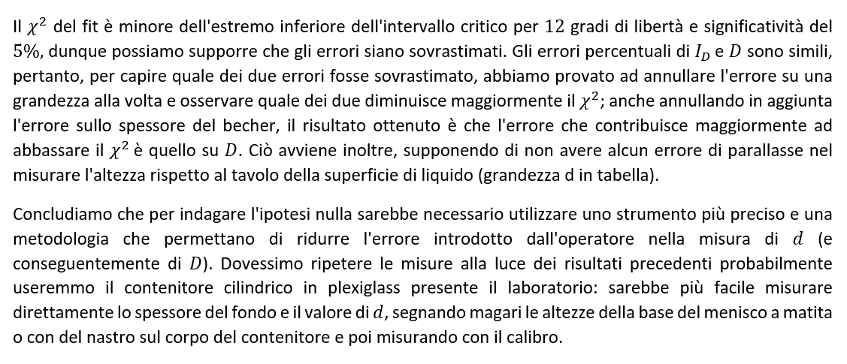
GINGER | d (cm) | σd (cm) | δbecher (cm) | σδbecher (cm) | D (cm) | σD (cm) | iD (µA) | σiD (µA) | if (µA) | σif (µA) | ID (µA) | σID (µA) | K (adim) | σK (adim)
 | altezza della superficie libera del liquido dalla base del tavolo | errore sensibilità squadra | spessore del fondo del becher | errore sullo spessore del fondo del becher | spessore di liquido attraversato dal fascio luminoso emesso dalla lampada | errore propagato | corrente generata da tutta la luce che raggiunge la fotocellula | errore sensibilità dell'HP 34401A | corrente di fondo generata dalla fotocellula a lampada spenta e becher vuoto in posizione | errore di sensibilità dell'HP 34401A | corrente generata dalla sola luce emessa dalla lampada che raggiunge la fotocellula | errore propagato | coefficiente di estinzione | errore propagato
 | squadra | squadra | * | ** | D = d - δbecher | D = d - δbecher | HP 34401A | HP 34401A | HP 34401A | HP 34401A | ID = iD - if | Id = id - if | K = ln[ID(D1) / ID(D2)] / D2 - D1 D1 = 5.3 (cm), D2 = 9.9 (cm) | K = ln[ID(D1) / ID(D2)] / D2 - D1 D1 = 5.3 (cm), D2 = 9.9 (cm)
 | 2.9 | 0.1 | 0.15 | 0.03 | 2.8 | 0.1 | 34.0 | 0.1 | 0.005 | 0.001 | 34.0 | 0.1 | 0.30 | 0.01
 | 3.9 | 0.1 | 0.15 | 0.03 | 3.8 | 0.1 | 24.8 | 0.1 | 0.005 | 0.001 | 24.8 | 0.1
 | 4.6 | 0.1 | 0.15 | 0.03 | 4.5 | 0.1 | 19.6 | 0.1 | 0.005 | 0.001 | 19.6 | 0.1
 | 5.4 | 0.1 | 0.15 | 0.03 | 5.3 | 0.1 | 15.6 | 0.1 | 0.005 | 0.001 | 15.6 | 0.1
 | 6.3 | 0.1 | 0.15 | 0.03 | 6.2 | 0.1 | 12.0 | 0.1 | 0.005 | 0.001 | 12.0 | 0.1
 | 6.9 | 0.1 | 0.15 | 0.03 | 6.8 | 0.1 | 10.1 | 0.1 | 0.005 | 0.001 | 10.1 | 0.1
 | 7.5 | 0.1 | 0.15 | 0.03 | 7.4 | 0.1 | 8.4 | 0.1 | 0.005 | 0.001 | 8.4 | 0.1
 | 8.4 | 0.1 | 0.15 | 0.03 | 8.3 | 0.1 | 6.6 | 0.1 | 0.005 | 0.001 | 6.6 | 0.1
 | 9.2 | 0.1 | 0.15 | 0.03 | 9.1 | 0.1 | 5.2 | 0.1 | 0.005 | 0.001 | 5.2 | 0.1
 | 10.0 | 0.1 | 0.15 | 0.03 | 9.9 | 0.1 | 4.0 | 0.1 | 0.005 | 0.001 | 4.0 | 0.1
 | 10.6 | 0.1 | 0.15 | 0.03 | 10.5 | 0.1 | 3.3 | 0.1 | 0.005 | 0.001 | 3.3 | 0.1
 | 11.2 | 0.1 | 0.15 | 0.03 | 11.1 | 0.1 | 2.7 | 0.1 | 0.005 | 0.001 | 2.7 | 0.1
 | 12.1 | 0.1 | 0.15 | 0.03 | 12.0 | 0.1 | 2.2 | 0.1 | 0.005 | 0.001 | 2.2 | 0.1
 | 13.2 | 0.1 | 0.15 | 0.03 | 13.1 | 0.1 | 1.6 | 0.1 | 0.005 | 0.001 | 1.6 | 0.1

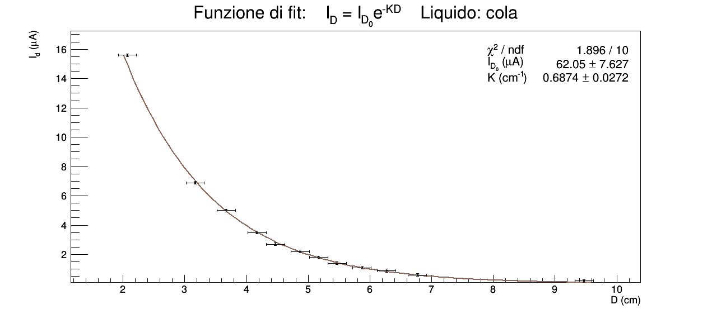
Nel caso della cola valgono considerazioni del tutto identiche a quelle fatte sopra per il caso del ginger.
COLA | d (cm) | σd (cm) | δbecher (cm) | σδbecher (cm) | D (cm) | σD (cm) | iD (µA) | σiD (µA) | if (µA) | σif (µA) | ID (µA) | σID (µA) | K (adim) | σK (adim)
 | altezza della superficie libera del liquido dalla base del tavolo | errore sensibilità squadra | spessore del fondo del becher | errore sullo spessore del fondo del becher | spessore di liquido attraversato dal fascio luminoso emesso dalla lampada | errore propagato | corrente generata da tutta la luce che raggiunge la fotocellula | errore sensibilità dell'HP 34401A | corrente di fondo generata dalla fotocellula a lampada spenta e becher vuoto in posizione | errore di sensibilità dell'HP 34401A | corrente generata dalla sola luce emessa dalla lampada che raggiunge la fotocellula | errore propagato | coefficiente di estinzione | errore propagato
 | squadra | squadra | * | ** | D = d - δbecher | D = d - δbecher | HP 34401A | HP 34401A | HP 34401A | HP 34401A | ID = iD - if | Id = id - if | K = ln[ID(D1) / ID(D2)] / D2 - D1 D1 = 4.3 (cm), D2 = 6.0 (cm) | K = ln[ID(D1) / ID(D2)] / D2 - D1 D1 = 4.3 (cm), D2 = 6.0 (cm)
 | 2.3 | 0.1 | 0.15 | 0.03 | 2.2 | 0.1 | 15.6 | 0.1 | 0.005 | 0.001 | 15.6 | 0.1 | 0.68 | 0.08
 | 3.4 | 0.1 | 0.15 | 0.03 | 3.3 | 0.1 | 6.9 | 0.1 | 0.005 | 0.001 | 6.9 | 0.1
 | 3.9 | 0.1 | 0.15 | 0.03 | 3.8 | 0.1 | 5.0 | 0.1 | 0.005 | 0.001 | 5.0 | 0.1
 | 4.4 | 0.1 | 0.15 | 0.03 | 4.3 | 0.1 | 3.5 | 0.1 | 0.005 | 0.001 | 3.5 | 0.1
 | 4.7 | 0.1 | 0.15 | 0.03 | 4.6 | 0.1 | 2.7 | 0.1 | 0.005 | 0.001 | 2.7 | 0.1
 | 5.1 | 0.1 | 0.15 | 0.03 | 5.0 | 0.1 | 2.2 | 0.1 | 0.005 | 0.001 | 2.2 | 0.1
 | 5.4 | 0.1 | 0.15 | 0.03 | 5.3 | 0.1 | 1.8 | 0.1 | 0.005 | 0.001 | 1.8 | 0.1
 | 5.7 | 0.1 | 0.15 | 0.03 | 5.6 | 0.1 | 1.4 | 0.1 | 0.005 | 0.001 | 1.4 | 0.1
 | 6.1 | 0.1 | 0.15 | 0.03 | 6.0 | 0.1 | 1.1 | 0.1 | 0.005 | 0.001 | 1.1 | 0.1
 | 6.5 | 0.1 | 0.15 | 0.03 | 6.4 | 0.1 | 0.9 | 0.1 | 0.005 | 0.001 | 0.9 | 0.1
 | 7.0 | 0.1 | 0.15 | 0.03 | 6.9 | 0.1 | 0.6 | 0.1 | 0.005 | 0.001 | 0.6 | 0.1
 | 9.9 | 0.1 | 0.15 | 0.03 | 9.8 | 0.1 | 0.2 | 0.1 | 0.005 | 0.001 | 0.2 | 0.1

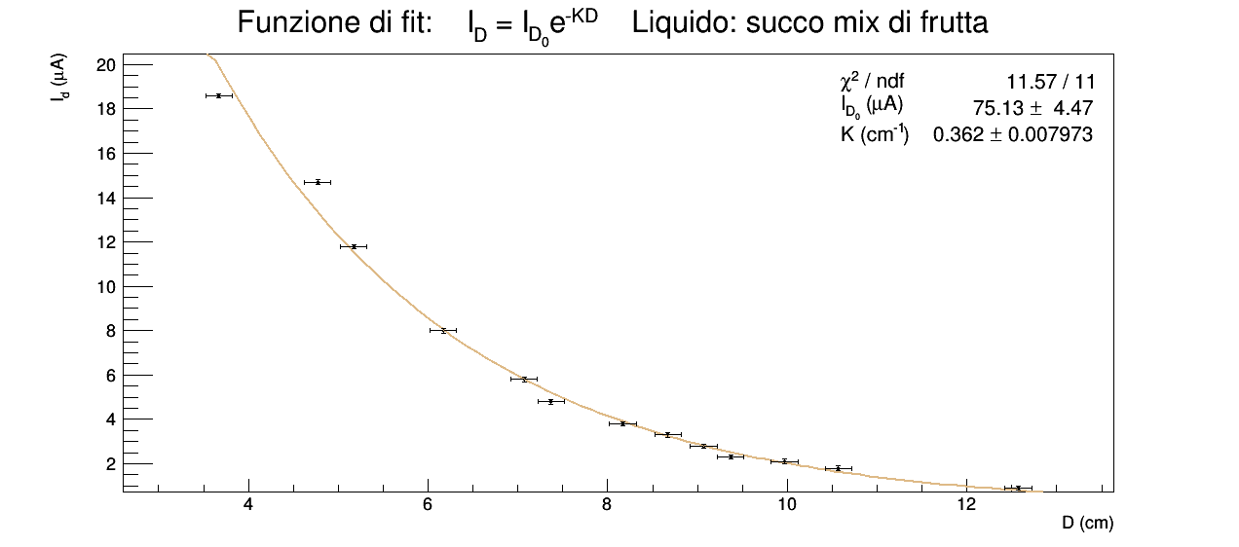
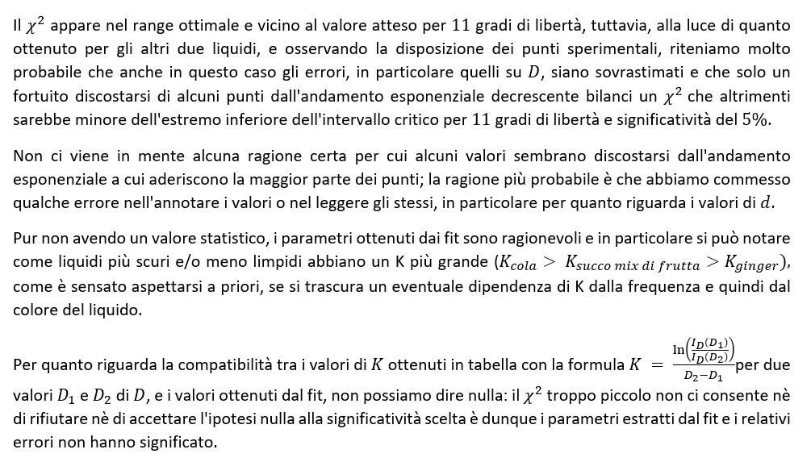
SUCCO MIX DI FRUTTA | d (cm) | σd (cm) | δbecher (cm) | σδbecher (cm) | D (cm) | σD (cm) | iD (µA) | σiD (µA) | if (µA) | σif (µA) | ID (µA) | σID (µA) | K (adim) | σK (adim)
 | altezza della superficie libera del liquido dalla base del tavolo | errore sensibilità squadra | spessore del fondo del becher | errore sullo spessore del fondo del becher | spessore di liquido attraversato dal fascio luminoso emesso dalla lampada | errore propagato | corrente generata da tutta la luce che raggiunge la fotocellula | errore sensibilità dell'HP 34401A | corrente di fondo generata dalla fotocellula a lampada spenta e becher vuoto in posizione | errore di sensibilità dell'HP 34401A | corrente generata dalla sola luce emessa dalla lampada che raggiunge la fotocellula | errore propagato | coefficiente di estinzione | errore propagato
 | squadra | squadra | * | ** | D = d - δbecher | D = d - δbecher | HP 34401A | HP 34401A | HP 34401A | HP 34401A | ID = iD - if | Id = id - if | K = ln[ID(D1) / ID(D2)] / D2 - D1 D1 = 5.8 (cm), D2 = 9.9 (cm) | K = ln[ID(D1) / ID(D2)] / D2 - D1 D1 = 5.8 (cm), D2 = 9.0 (cm)
 | 3.4 | 0.1 | 0.15 | 0.03 | 3.3 | 0.1 | 18.6 | 0.1 | 0.005 | 0.001 | 18.6 | 0.1 | 0.39 | 0.06
 | 4.5 | 0.1 | 0.15 | 0.03 | 4.4 | 0.1 | 14.7 | 0.1 | 0.005 | 0.001 | 14.7 | 0.1
 | 4.9 | 0.1 | 0.15 | 0.03 | 4.8 | 0.1 | 11.8 | 0.1 | 0.005 | 0.001 | 11.8 | 0.1
 | 5.9 | 0.1 | 0.15 | 0.03 | 5.8 | 0.1 | 8.0 | 0.1 | 0.005 | 0.001 | 8.0 | 0.1
 | 6.8 | 0.1 | 0.15 | 0.03 | 6.7 | 0.1 | 5.8 | 0.1 | 0.005 | 0.001 | 5.8 | 0.1
 | 7.1 | 0.1 | 0.15 | 0.03 | 7.0 | 0.1 | 4.8 | 0.1 | 0.005 | 0.001 | 4.8 | 0.1
 | 7.9 | 0.1 | 0.15 | 0.03 | 7.8 | 0.1 | 3.8 | 0.1 | 0.005 | 0.001 | 3.8 | 0.1
 | 8.4 | 0.1 | 0.15 | 0.03 | 8.3 | 0.1 | 3.3 | 0.1 | 0.005 | 0.001 | 3.3 | 0.1
 | 8.8 | 0.1 | 0.15 | 0.03 | 8.7 | 0.1 | 2.8 | 0.1 | 0.005 | 0.001 | 2.8 | 0.1
 | 9.1 | 0.1 | 0.15 | 0.03 | 9.0 | 0.1 | 2.3 | 0.1 | 0.005 | 0.001 | 2.3 | 0.1
 | 9.7 | 0.1 | 0.15 | 0.03 | 9.6 | 0.1 | 2.1 | 0.1 | 0.005 | 0.001 | 2.1 | 0.1
 | 10.3 | 0.1 | 0.15 | 0.03 | 10.2 | 0.1 | 1.8 | 0.1 | 0.005 | 0.001 | 1.8 | 0.1
 | 12.3 | 0.1 | 0.15 | 0.03 | 12.2 | 0.1 | 0.9 | 0.1 | 0.005 | 0.001 | 0.9 | 0.1

LEGGE DI MALUS

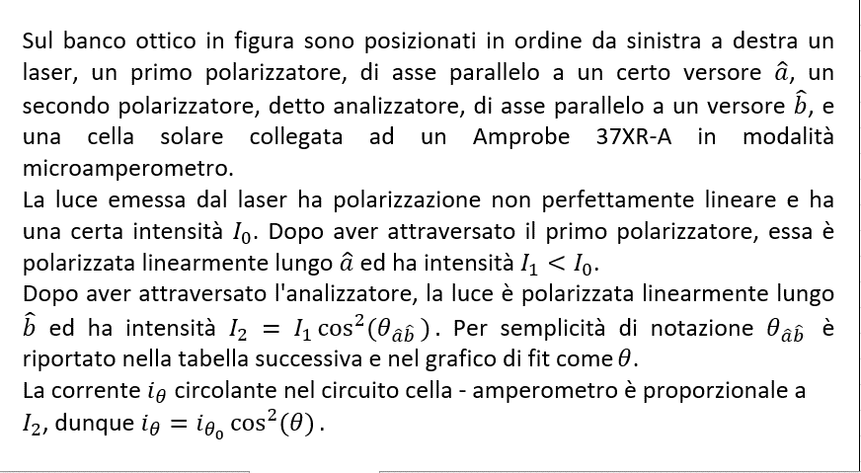

θ (°) | σθ (°) | iθ (µA) | σiθ (µA)
angolo sulla scala del filtro analizzatore | errore di sensibilità della scala del filtro analizzatore | corrente che attraversa l'amperometro | errore sull'ultima cifra stabile segnata sull'amperometro
 |  | Amprobe 37XR-A | Amprobe 37XR-A
0 | 1 | 4.9 | 0.1
10 |  | 2.5
20 |  | 0.8
30 |  | 0.1
40 |  | 0.6
50 |  | 2.1
60 |  | 4.6
70 |  | 7.6
80 |  | 10.7
90 |  | 13.6
100 |  | 15.8
110 |  | 17.4
120 |  | 18.0
130 |  | 17.5
140 |  | 16.1
150 |  | 14.0
160 |  | 11.1
170 |  | 7.9
180 |  | 4.9
190 |  | 2.4
200 |  | 0.7
210 |  | 0.1
220 |  | 0.6
230 |  | 2.2
240 |  | 5.0
250 |  | 7.6
260 |  | 10.7
270 |  | 13.7
280 |  | 16.0
290 |  | 17.6
300 |  | 18.0
310 |  | 17.6
320 |  | 16.1
330 |  | 13.8
340 |  | 11.0
350 |  | 7.9
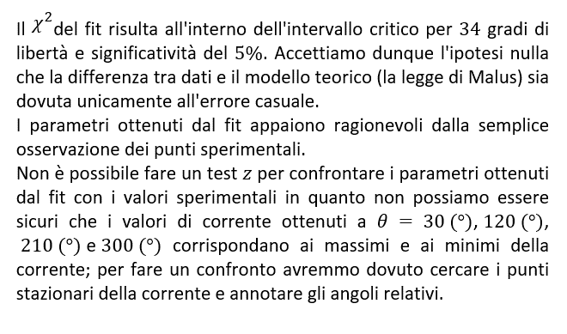
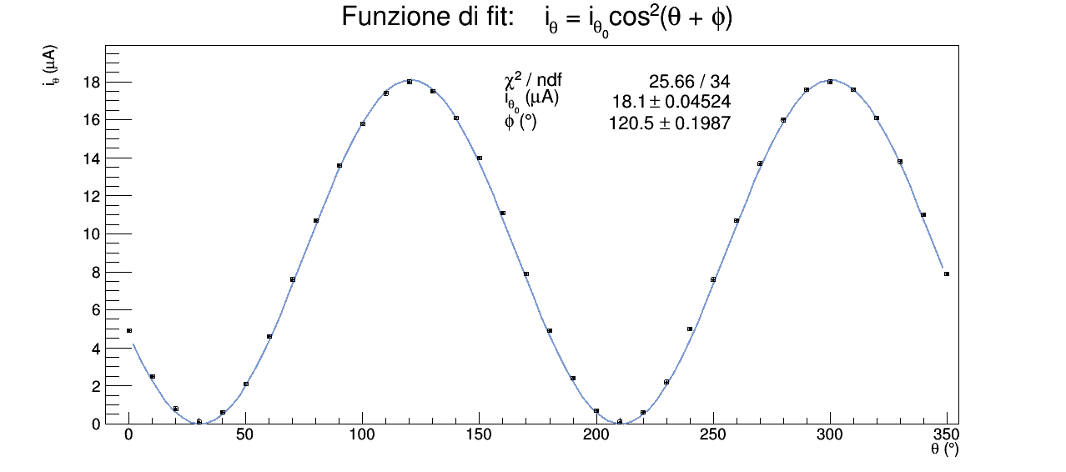

POLARIZZAZIONE ELLITTICA

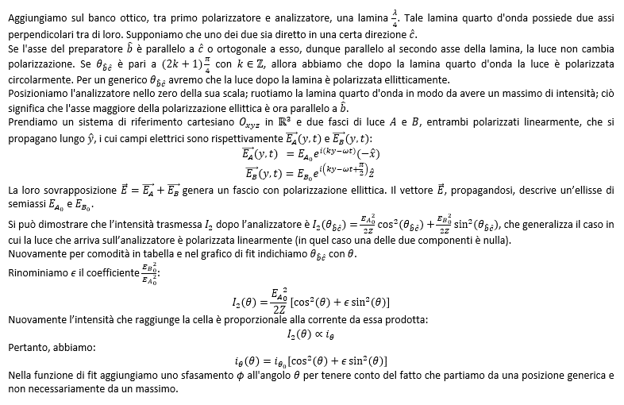

θ (°) | σθ (°) | iθ (µA) | σiθ (µA)
angolo sulla scala del filtro analizzatore | errore di sensibilità della scala del filtro analizzatore | corrente che attraversa l'amperometro | errore sull'ultima cifra stabile segnata sull'amperometro
 |  | Amprobe 37XR-A | Amprobe 37XR-A
0 | 1 | 13.3 | 0.1
10 |  | 13.1
20 |  | 12.4
30 |  | 11.1
40 |  | 9.6
50 |  | 7.5
60 |  | 5.8
70 |  | 4.5
80 |  | 3.0
90 |  | 2.8
100 |  | 2.9
110 |  | 3.6
120 |  | 4.6
130 |  | 6.5
140 |  | 8.2
150 |  | 9.8
160 |  | 11.5
170 |  | 12.8
180 |  | 13.2
190 |  | 13.1
200 |  | 12.5,
210 |  | 11.3
220 |  | 9.6
230 |  | 7.8
240 |  | 6.0
250 |  | 4.6
260 |  | 3.4
270 |  | 2.9
280 |  | 3.0
290 |  | 3.8
300 |  | 5.1
310 |  | 6.8
320 |  | 8.5
330 |  | 10.3
340 |  | 11.7
350 |  | 12.7

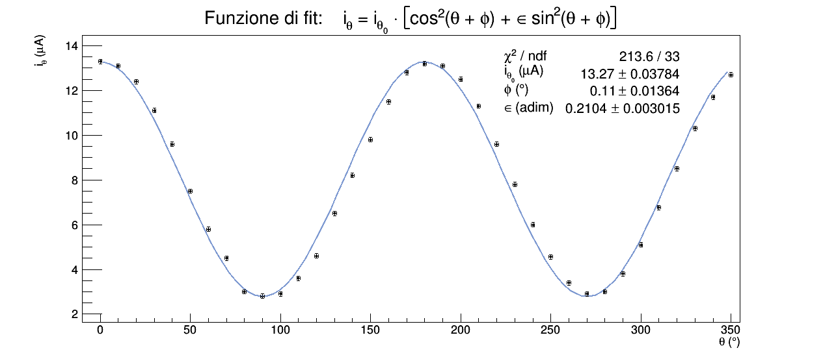
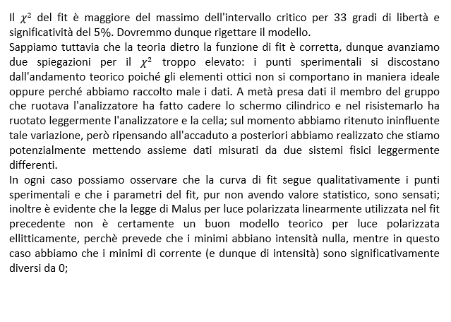

POLARIZZAZIONE CIRCOLARE

